CollectiveAccess
Image | Object | Description | Date
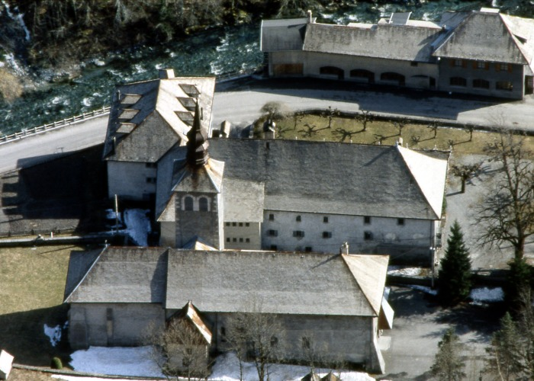 | Vue de L'Abbaye de Sixt (1-016) | Photo aérienne de l'ensemble abbatial : Eglise et Abbaye
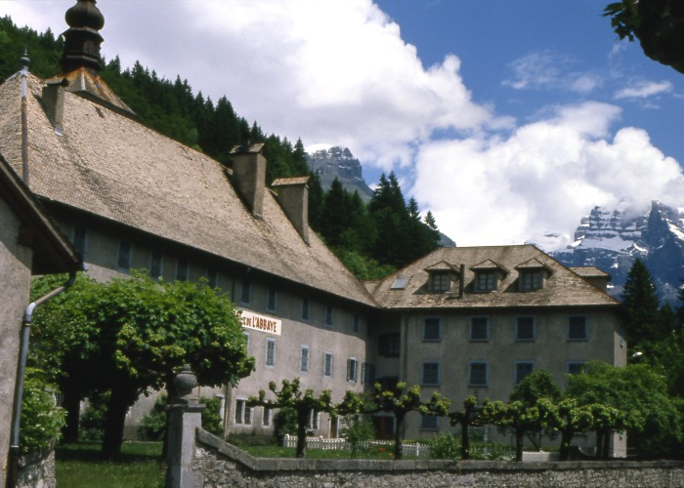 | Photo Abbaye de Sixt fer a cheval (1-018) | Photo de L'Abbaye de Sixt fer a cheval : vue du coté route : Façade avec l 'enseigne Hôtel restaurant du fer a cheval et de L'abbaye et de l'annexe avec son jardin
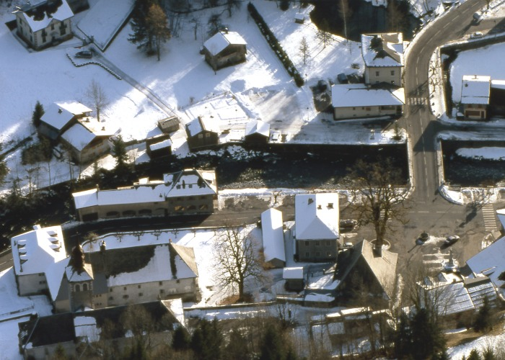 | Abbaye (1-019) | Photo vue aérienne du chef lieu avec le domaine abbatial sous la neige
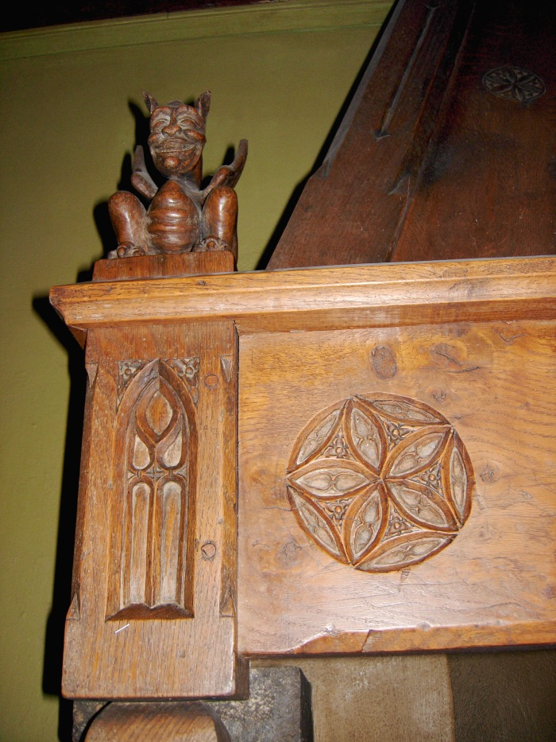
 | Cheminée de l'Abbaye (1-030) | Sculpture sur bois De François Simon Sculpteur et antiquaire à Samoëns : Linteau de cheminée dans la salle du réfectoire de l'Abbaye : Diable, rosace et Ogive
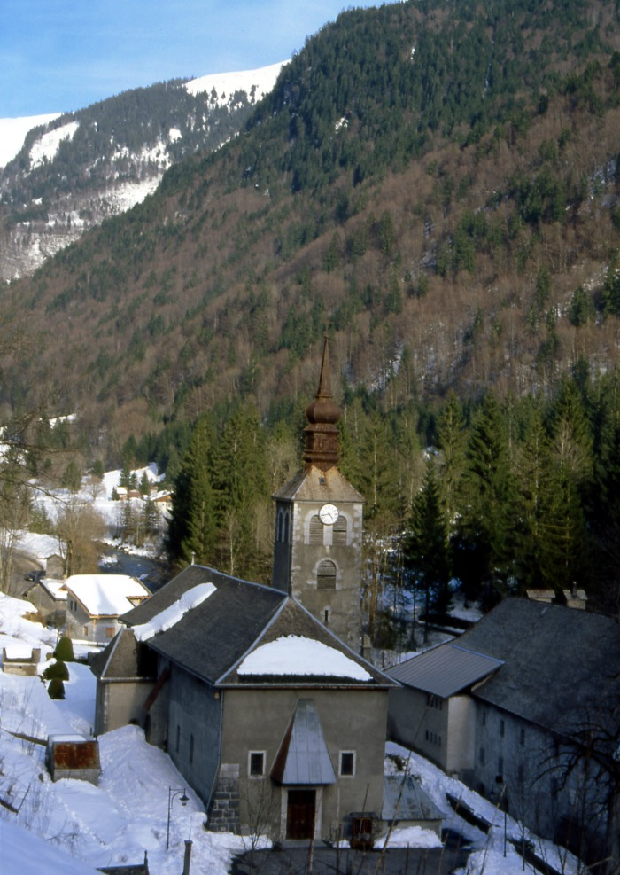
 | Abbaye De Sixt-Fer-A-Cheval (1-049) | Abbaye de Sixt -Fer-A-Cheval : vue du domaine Abbatial : Abbaye et Eglise Sainte Madeleine
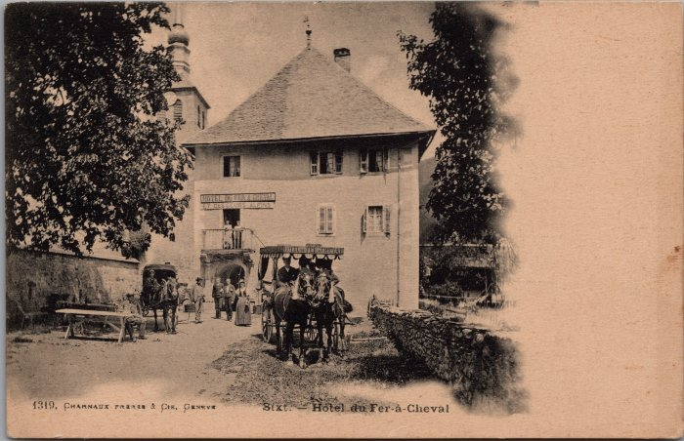 | Hôtel du Fer-à-Cheval et ses calèches (2-2292) | Hôtel du Fer-à-Cheval et ses calèches
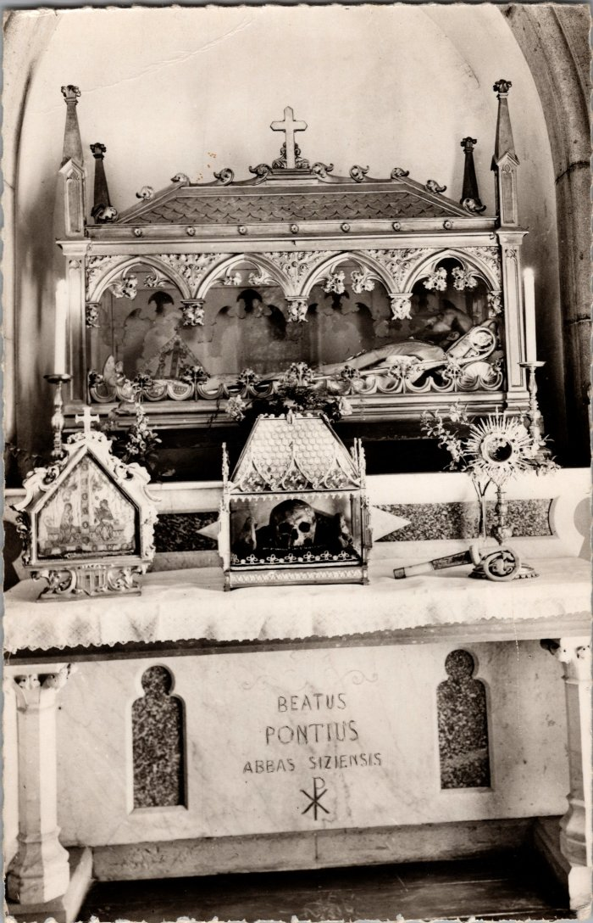
 | Reliques de Ponce de Faucigny (2-3597) | Reliques de Ponce de Faucigny, fondateur de l'abbaye de Sixt dans l'église.
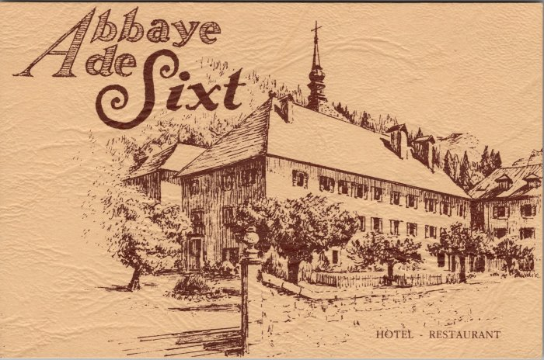 | Carte de visite de l'Hotel du Fer à Cheval (2-3737) | Carte de visite de l'Hotel du Fer à Cheval
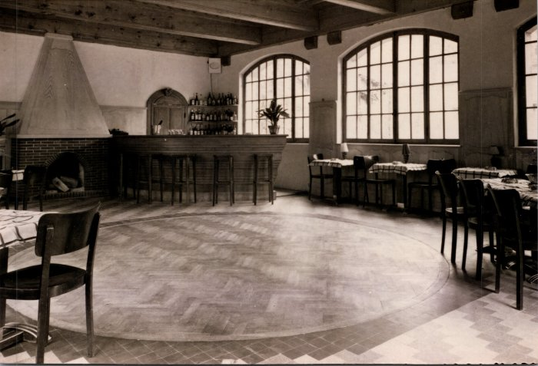 | Photos à l'intérieur de l'abbaye - Hôtel du Fer-à-Cheval (2-445) | Photos à l'intérieur de l'abbaye - Hôtel du Fer-à-Cheval
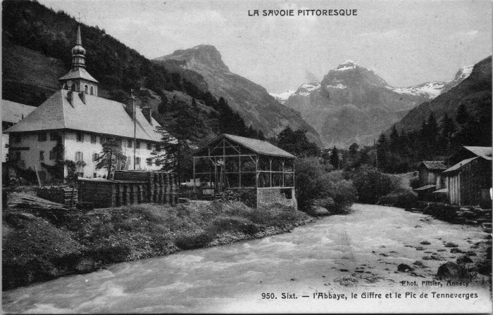 | Carte postale de Sixt - l'Abbaye, le Giffre et le Tenneverge (2-4461) | Carte postale de Sixt - l'Abbaye, le Giffre et le Tenneverge
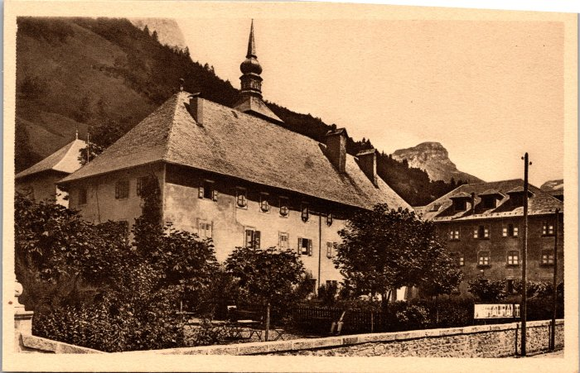 | Hôtel du Fer-à-Cheval (2-453) | Hôtel du Fer-à-Cheval
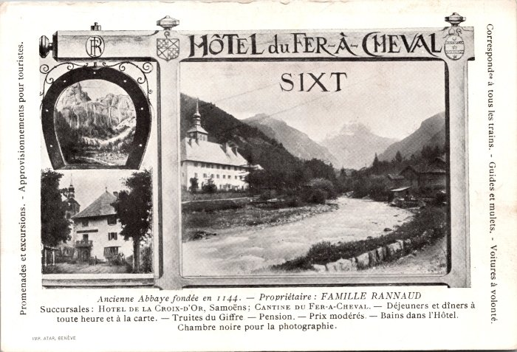 | Hôtel du Fer-à-Cheval et renseignements (2-623) | Hôtel du Fer-à-Cheval et renseignements, propriétaire : Famille RANNAUD
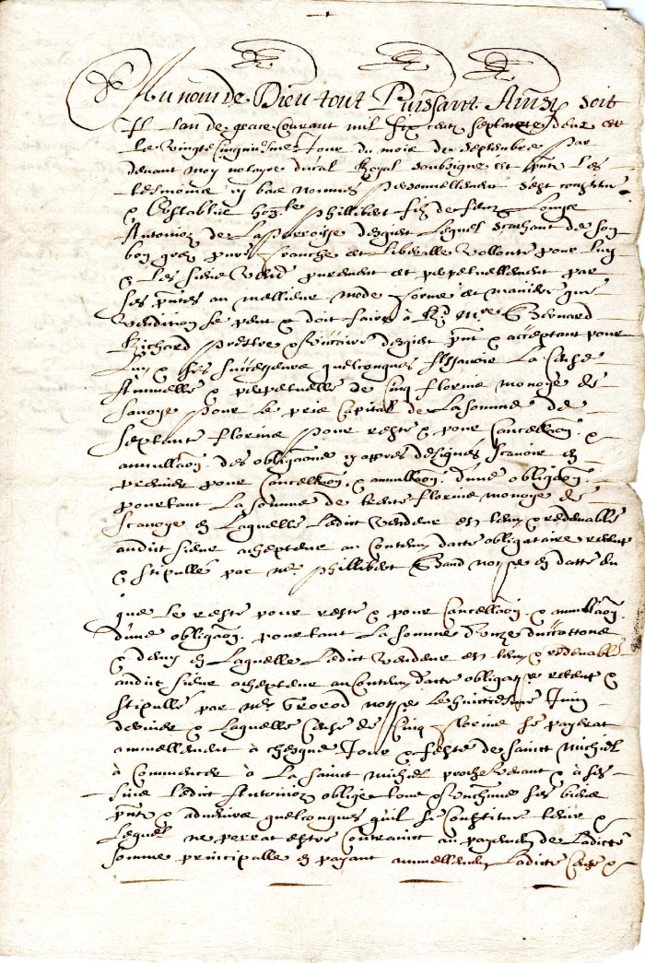
 | Reconnaissance de dette en date de septembre 1662 signé par le Chanoine Rannoz (4-0012) | Reconnaissance de dette en date de Septembre 1662 signé par le Chanoine Rannoz
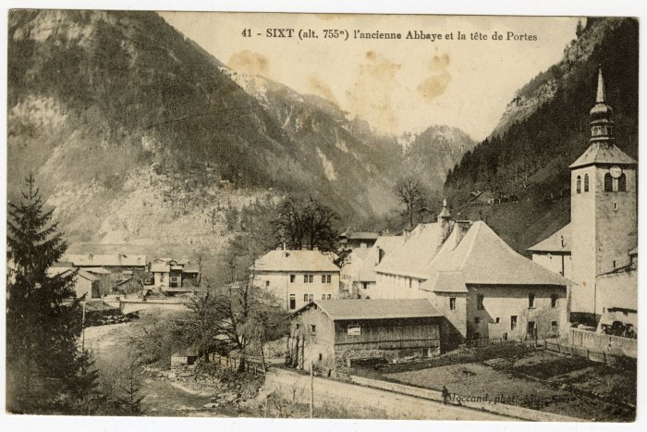 | L'ancienne Abbaye et la tête de Portes (56-045) | L'ancienne Abbaye et la tête de Portes

